상품제안서
지퍼포켓 서류가방 | 상품코드: S16143

 |  |  |  |  |  |  | 02-713-8555 | www.synergygift.co.kr
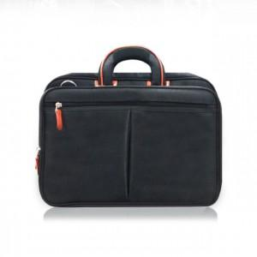

【상세/제작정보】 | <p>*인쇄 별도 문의 바랍니다*&nbsp;</p>

【인쇄/포장옵션】 | / 포장불가능

【공급단가】 | 수량 | 30~ | 50~ | 100~ | 300~ | 500~
*VAT별도 | 단가 | 33,750원 | 32,500원 | 31,250원 | 30,000원 | 29,250원

【상품 URL】 | https://www.synergygift.co.kr:443/src/goods_detail.php?gdno=18116

